Sheet3
日式卡通
角色 |  | 效果
 |  | 勾边 | 梯度着色 | 阴影
处理目标 | 头发 | 具体方案和影响点（问题）

 | 面部
 | 身体

形象
整体 | 建模 |  | 建模
 | 线条
 | 贴图

 | 角色Shading | 符合场景 | ToonShading
 |  | 反射
 |  | SensitiveToon
 | 漂亮脸蛋
 | Self-Shadowing
 |  |  | 身材比例

细致 | 表情 |  | 基本表情 | 面部表情
 | 眼泪 |  | 细节建模
 | 唇音 |  | 头发
 |  |  | 纹理
 |  |  | 眼神
动作 | Communication |  | 细节动作
 | 舞蹈细节
 | 摇摆
 | 手指
 | 动捕

场景 | 舞台
 | 镜面反射
 | 阴影
 | Post-Effect | DOF
 |  | Soft Focus
 |  | Bloom
 |  | SpotLight
 |  | Cubemap的LightMap
 | 特效 | SpotLight
 |  | MirrorBall
 |  | 烟火
2 | 《偶像》2 |  | 《偶像》1 |  | 《偶像》3 |  | 形象 | 建模
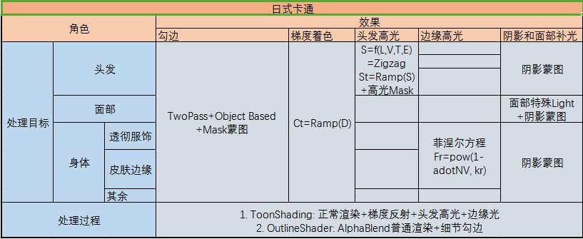
形象魅力 | 整体建模 |  | 基本建模 |  | SensitiveToon |  |  | 建模
 | 细节建模 | 脸3000，头发3000，身体10000 |  |  | ToonShading |  |  | Shading | SoftFocus
 | ToonShading |  | 角色Shading | 符合场景角色shade | SoftFocus |  |  |  | SelfShadow
 | 头发 | 头发高光 |  | 反射 | SelfShadow |  |  |  | ToonMap
 | 纹理 |  |  | SensitiveToon | 头发（高光/反光/渐变） |  |  | 脸部
 |  |  |  | 漂亮脸蛋 | ToonMap |  |  | 头发
 |  |  |  | Self-Shadowing | Toon处理 |  |  | 阴影
 |  |  | 贴图 |  | 全部阴影 |  |  | 纹理
 |  |  | 线条 |  | 脸部补光 |  |  | 线条
 |  |  |  |  |  |  | 可爱感 | 眼神
可爱感（细致表现） | 眼神 |  |  |  |  |  |  | 表情
 | LOD |  |  |  |  |  |  | 面部效果
 | 基本表情 |  | 表情 |  |  |  |  | 眼神
 |  |  | 眼泪 |  |  |  |  | 唇音
 |  |  | 唇音
 |  |  |  |  |  |  | 角色丰富感 | 身材
丰富角色 | 身材比例 |  |  |  | 多人屏蔽自阴影 |  |  | 运动 | 摇摆 | 头发
 | 面部表情 |  |  |  |  |  |  |  |  | 裙子
 | 面部效果 |  |  |  |  |  |  |  |  | 首饰
 | 运动 | 摇动 | 运动 | 高效摇摆 | 摇动物体 | 柔软头发 |  |  |  | 胸
 |  | 手指动画 |  | 手指动画1 |  | 飘动裙子 |  |  | 手指
 |  | 动作 |  | 一般动画 |  | 首饰 |  |  | 动作
 |  | 动捕 |  | 捕捉 |  | 胸 |  |  | 动捕
 |  |  |  | Communication | 活动表现 | 质感 |  |  | Communication
 |  |  |  | 细节舞蹈 |  | 跳动感 |  |  | 舞蹈细节
 |  |  |  |  |  | 存在感 |  |  | 质感
梦幻场景 | 头发不陷入 |  |  |  | 位置光照衰减 |  |  |  | 跳动感
 | postFilter |  |  |  | 雾效 |  |  |  | 存在感
 | 牙齿 |  |  |  | 摇动物体
 | PostEffect | DOF | PostEffect | DOF/SoftFocus | PostEffect | SoftFocus
 |  |  |  | Bloom |  | DOF | 场景
 |  |  |  | SpotLight |  | Flare |  | 牙齿
 |  |  |  | LightMap |  | Bloom |  | 照明
 | 照明 |  | 基础舞台 | 舞台和镜面反射 |  | SoftFilter |  | 水流
 | 水流 |  | 生成阴影 |  |  | HDR |  | 吊灯
 | 吊灯 |  | 提高品质 | Monitor | 全新系统 | 60fps |  | 舞台
 | 舞台 |  |  | SpotLight |  | 新shader |  | 小道具
 | 小道具 |  |  | MirrorBall |  | 4xMSAA |  | PostEffect（PostProcess） | DOF
 |  |  |  | 烟火 | 自阴影 |  |  |  | SoftFocus
 |  |  |  |  | 图层 |  |  |  | Bloom
 |  |  |  |  |  |  |  |  | SpotLight
 |  |  |  |  |  |  |  |  | LightMap
 |  |  |  |  |  |  |  |  | Flare
 |  |  |  |  |  |  |  |  | HDR
 |  |  |  |  |  |  |  |  | 4xMSAA
 |  |  |  |  |  |  |  | 阴影
 |  |  |  |  |  |  |  | 提高品质
 |  |  |  |  |  |  |  | 雾效
 |  |  |  |  |  |  |  | 摇动物体
 |  |  |  |  |  |  |  | 物件不陷入

